Data
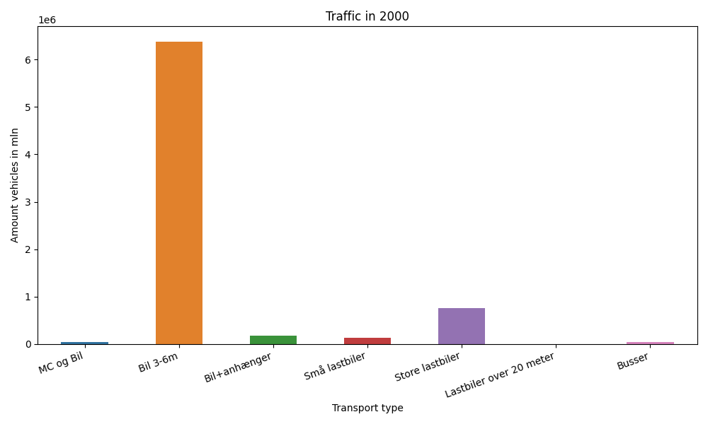
År | Måned | MC og Bil | Bil 3-6m | Bil+anhænger | Små lastbiler | Store lastbiler | Lastbiler over 20 meter | Busser | Total
2000 | 12 | 231 | 495097 | 6751 | 8905 | 59042 | 0 | 1757 | 571783
2000 | 11 | 580 | 505237 | 8446 | 10748 | 70977 | 0 | 2716 | 598704
2000 | 10 | 2046 | 553766 | 11611 | 10777 | 70057 | 0 | 3585 | 651842
2000 | 9 | 3800 | 544745 | 13284 | 11633 | 65056 | 0 | 4444 | 642962
2000 | 8 | 7718 | 637547 | 24856 | 12995 | 68492 | 0 | 4445 | 756053
2000 | 7 | 10385 | 713540 | 45943 | 10557 | 54916 | 0 | 3665 | 839006
2000 | 6 | 6642 | 574167 | 19194 | 10813 | 62132 | 0 | 4829 | 677777
2000 | 5 | 5616 | 569565 | 12714 | 12385 | 72153 | 0 | 4742 | 677175
2000 | 4 | 3930 | 509178 | 11034 | 9906 | 56582 | 0 | 3096 | 593726
2000 | 3 | 3088 | 473256 | 7676 | 11397 | 64851 | 0 | 2639 | 562907
2000 | 2 | 261 | 419440 | 6338 | 9537 | 57445 | 0 | 2631 | 495652
2000 | 1 | 179 | 385674 | 5764 | 9321 | 55163 | 0 | 2327 | 458428

